Огнеупорные материалы
Огнеупорные материалы
Код | Номенклатура | Фото | Ед. измерения | Розничная цена Армада 51 | Остаток |  | Средняя рыночная цена
 |  |  |  |  | Кол-во | Сумма
Асбопродукция
600188 | Асбокартон 5-6 мм, с хранения | 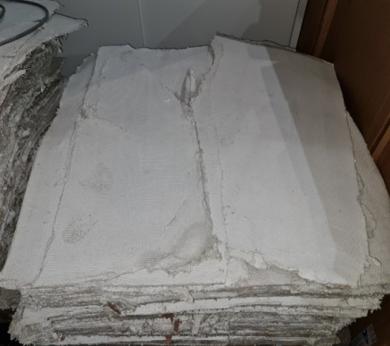 | кг | 25.00 ₽ | 2,130.50 | 53,262.50 р. | 56.00 ₽
601732 | Набивка АСС 20*20 | 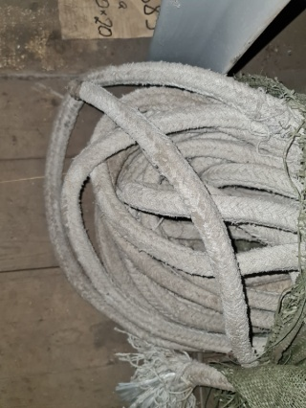 | кг | 310.00 ₽ | 30 | 9,300.00 р. | 368.00 ₽
601799 | Набивка АСС ф 20 |  | кг | 310.00 ₽ | 36 | 11,160.00 р. | 368.00 ₽
601722 | Набивка ППФ 25*25 (1/21кг). |  | кг | 960.00 ₽ | 4.5 | 4,320.00 р.
601724 | Набивка ППФ 32*32 |  | кг | 960.00 ₽ | 11.5 | 11,040.00 р. | 2,550.00 ₽
601725 | Набивка ППФ 38*38 |  | кг | 960.00 ₽ | 25 | 24,000.00 р. | 2,550.00 ₽
601727 | Набивка ППФ 45*45 |  | кг | 960.00 ₽ | 413 | 396,480.00 р. | 2,550.00 ₽
601678 | Набивка ППФ 60*60 |  | кг | 960.00 ₽ | 75 | 72,000.00 р. | 2,772.00 ₽
601804 | Набивка ССН 4*4 м/п |  | пог.м | 84.00 ₽ | 14.5 | 1,218.00 р.
601803 | Набивка ССН 8мм м/п |  | пог.м | 84.00 ₽ | 31 | 2,604.00 р.
601802 | Набивка ССН 9мм м/п (самосмазывающ. сальников.) |  | пог.м | 84.00 ₽ | 12.5 | 1,050.00 р.
601338 | Лента тормозная ЭМ1 8*120 (лентаФерадо) | 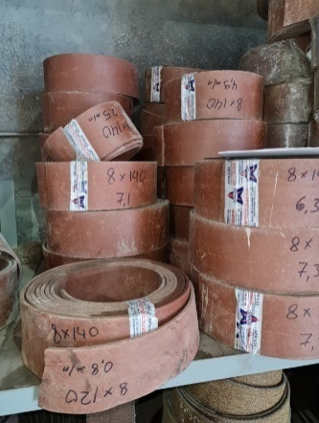 | м2 | 500.00 ₽ | 3.8 | 1,900.00 р. | 1,310.00 ₽
601327 | Лента тормозная ЭМ1 8*140 (лентаФерадо) |  | м2 | 500.00 ₽ | 36.2 | 18,100.00 р. | 1,340.00 ₽
205449 | Паронит ПОН-Б 1,0мм |  | кг | 50.00 ₽ | 424.5 | 21,225.00 р. | 155.00 ₽
204615 | Паронит ПОН-Б 2-2,5мм |  | кг | 20.00 ₽ | 313.1 | 6,262.00 р. | 140.00 ₽
600170 | Асбоплита 500*170*50 |  | кг | 31.50 ₽ | 366 | 11,529.00 р.
602565 | Асботкань армированная | 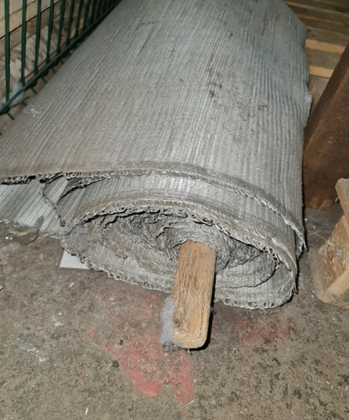 | м2 | 501.72 ₽ | 23 | 11,539.56 р. | 973.52 ₽
Итого |  |  |  |  |  | 656,990.06 р.
Огнеупорные материалы
682980 | Кирпич огнеупорный шамотный ШСТ-19 д/суд.котлов (241*241*120) |  | шт | 1,440.00 ₽ | 368 | 529,920.00 р.
Итого |  |  |  |  |  | 529,920.00 р.
ИТОГО |  |  |  |  |  | 1,186,910.06 р.

